HW_2
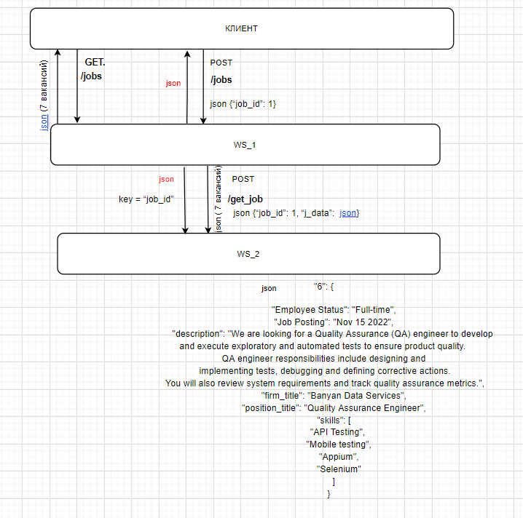

1. Отправляем Get запрос на WS_1. Дата создания присутствует.

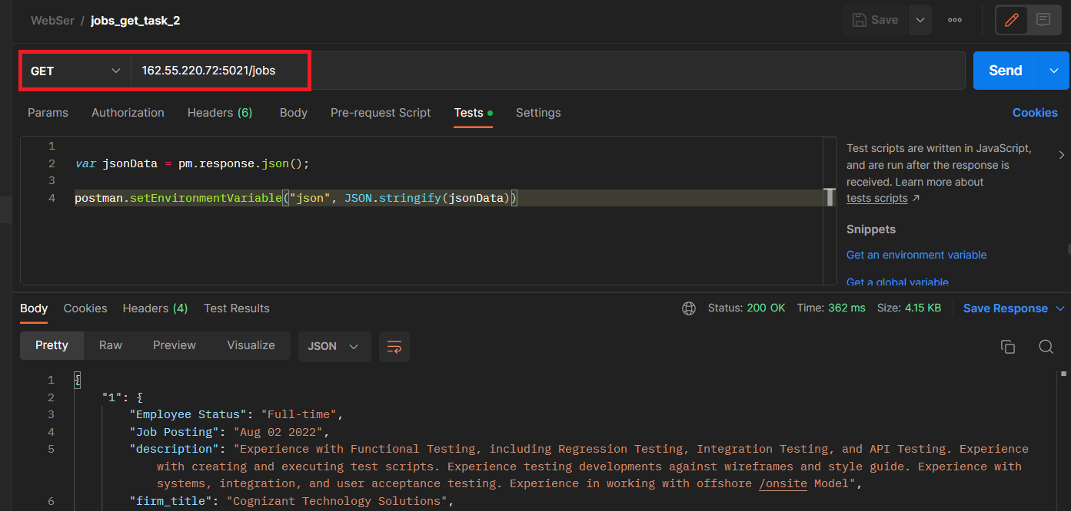

2. При запросе методом POST через WS_1 на WS_2
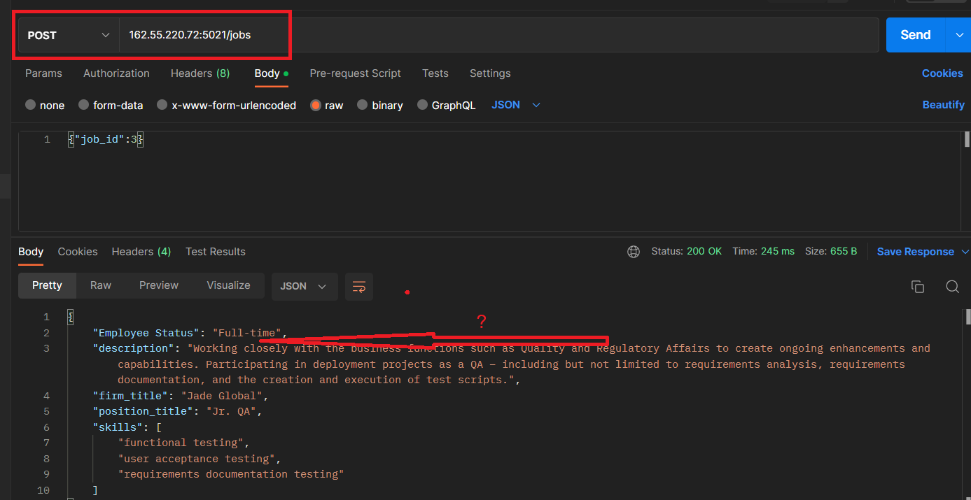

2. При запросе методом POST на WS_2. Дата присутствует

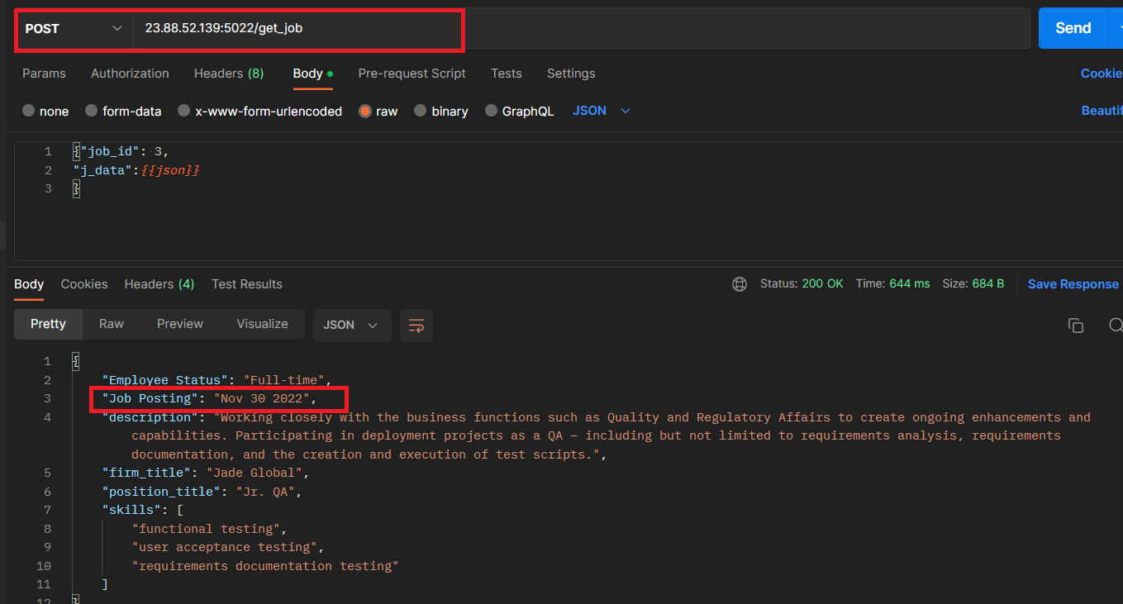

Вывод: WS_1 косячет

HW_3
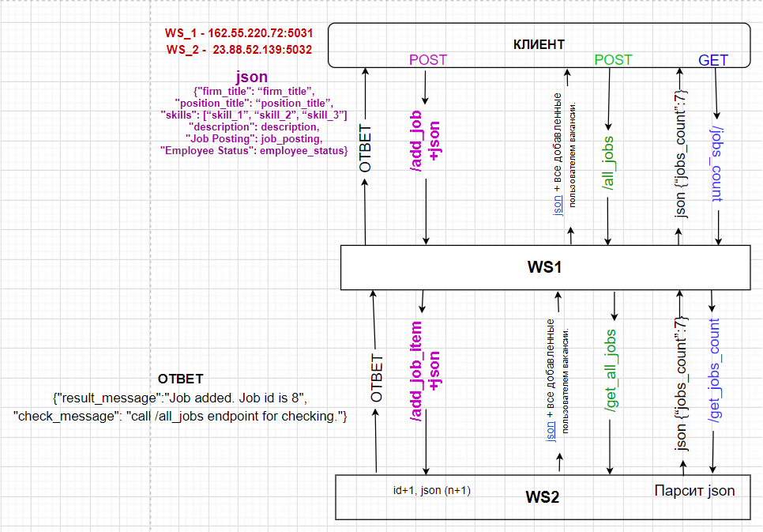

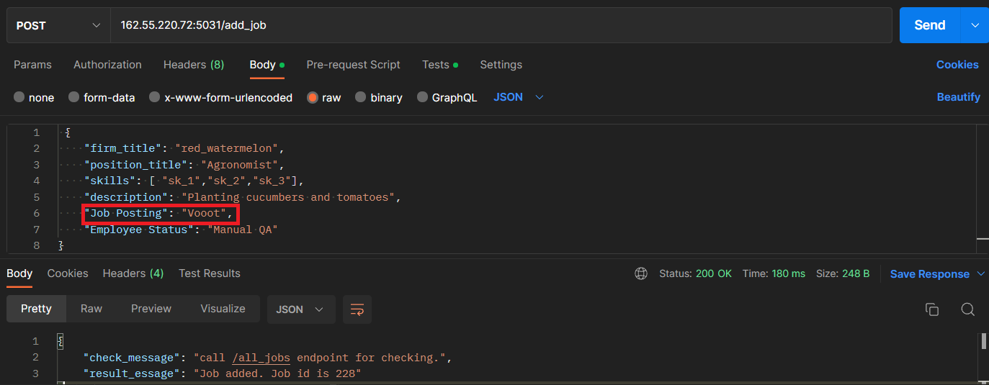
Отправляем JSON с вакансией на WS_1

Количество вакансий увеличивается на одну, что указывает на то что наша вакансия добавлена
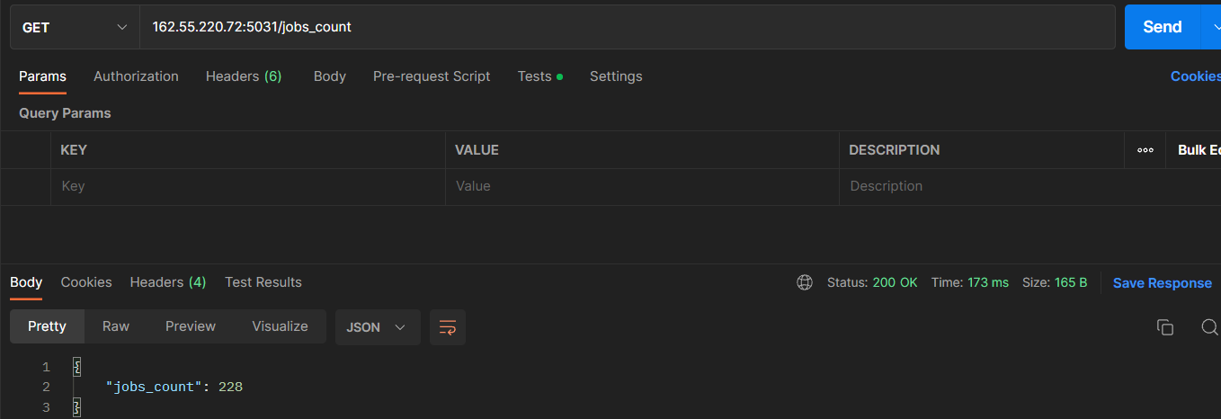

!!! При запросе списка вакансий через WS_1, параметр "Job Posting" пуст
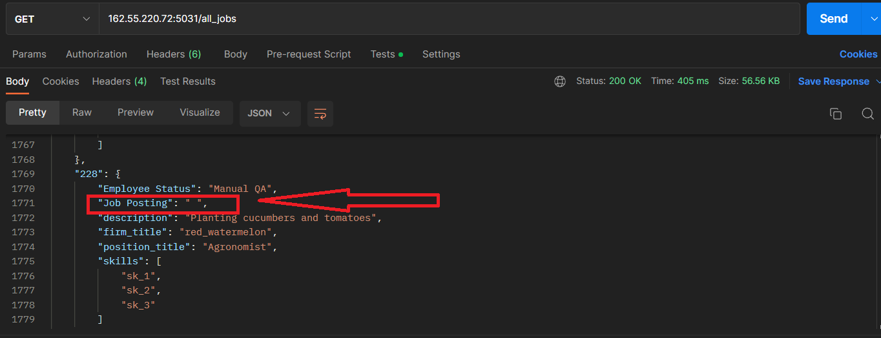

!!! При запросе списка вакансий через WS_2, параметр "Job Posting" пуст
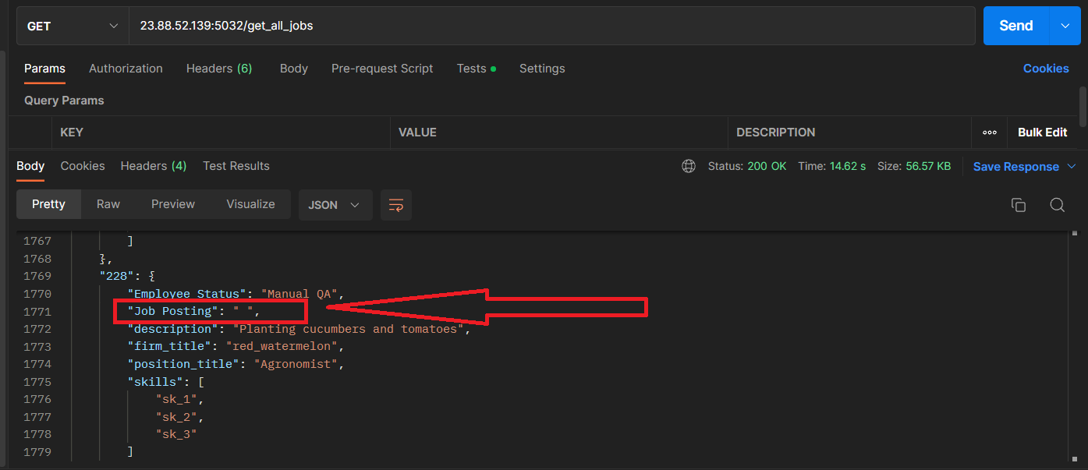

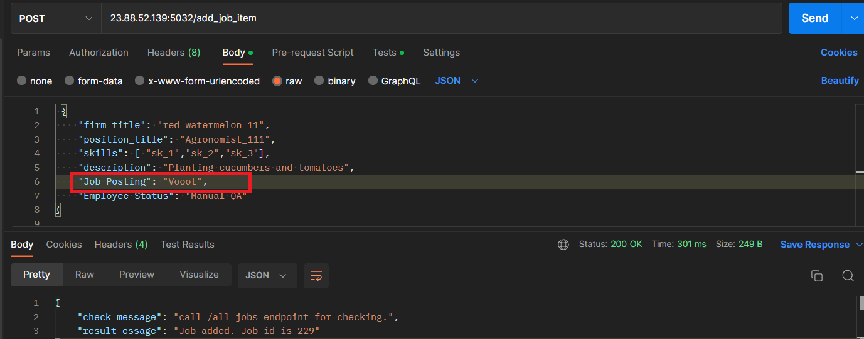
Отправляем JSON с вакансией на прямую в WS_2

Количество вакансий увеличивается на одну, что указывает на то что наша вакансия добавлена

!!! При запросе списка вакансий через WS_2, параметр "Job Posting" пуст
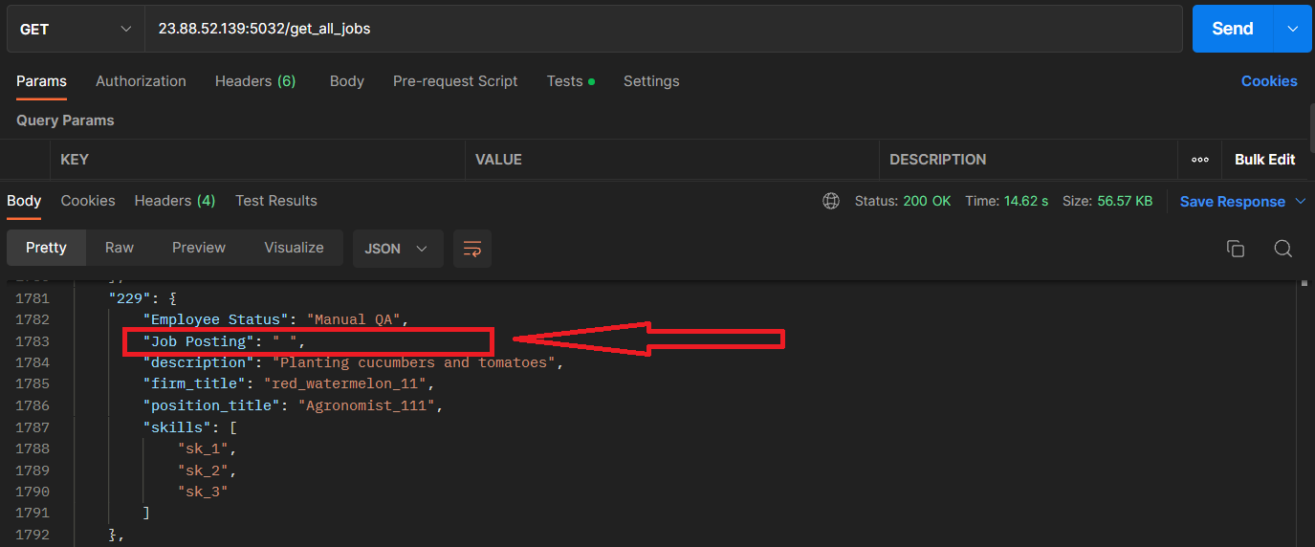

Вывод: ошибка на WS_2

HW_4
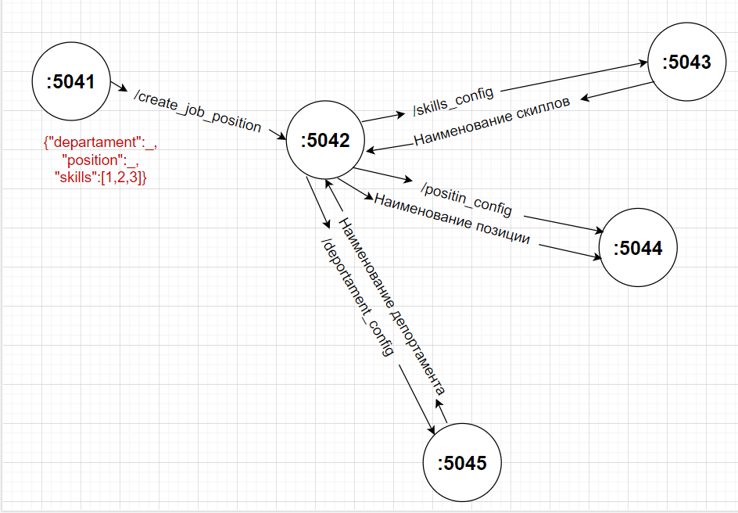
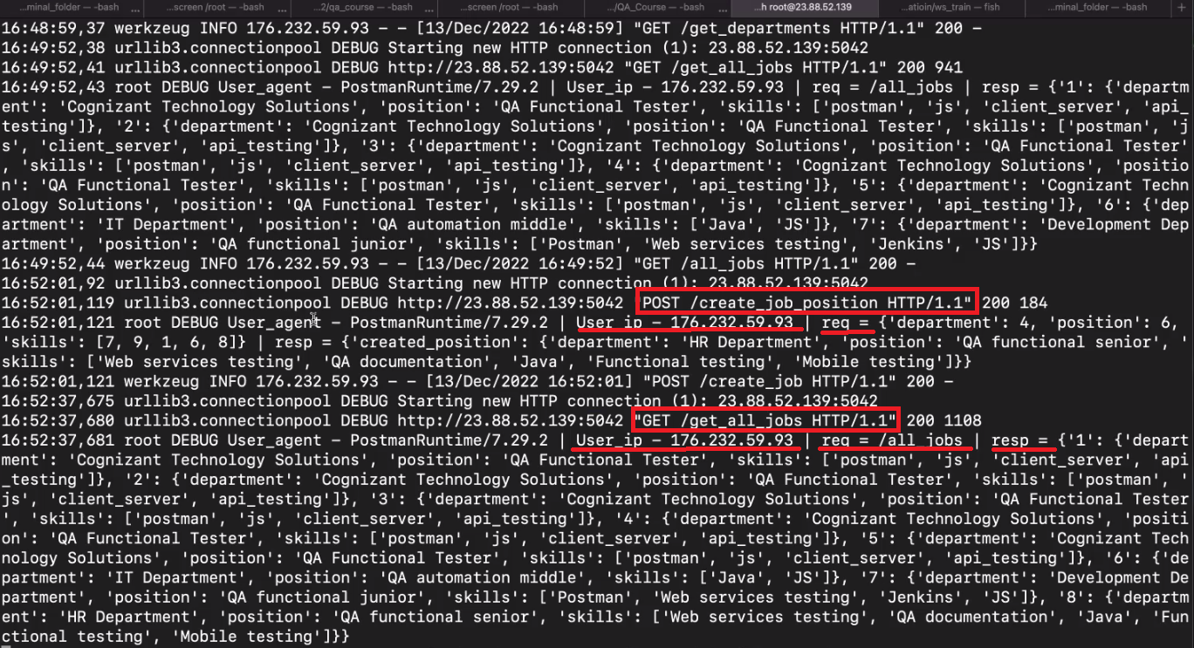
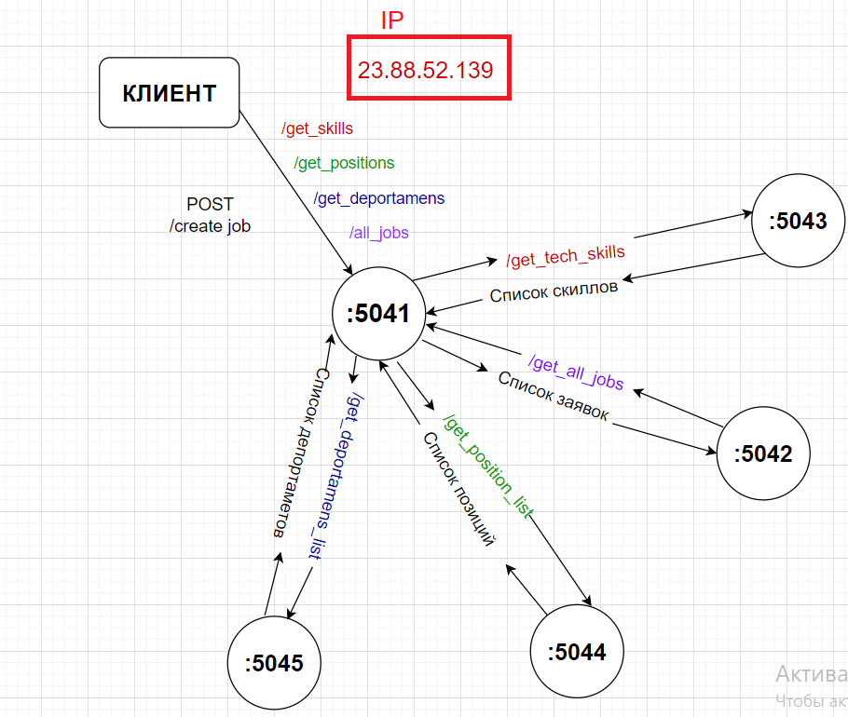
Создание вакансии

